Задание №1
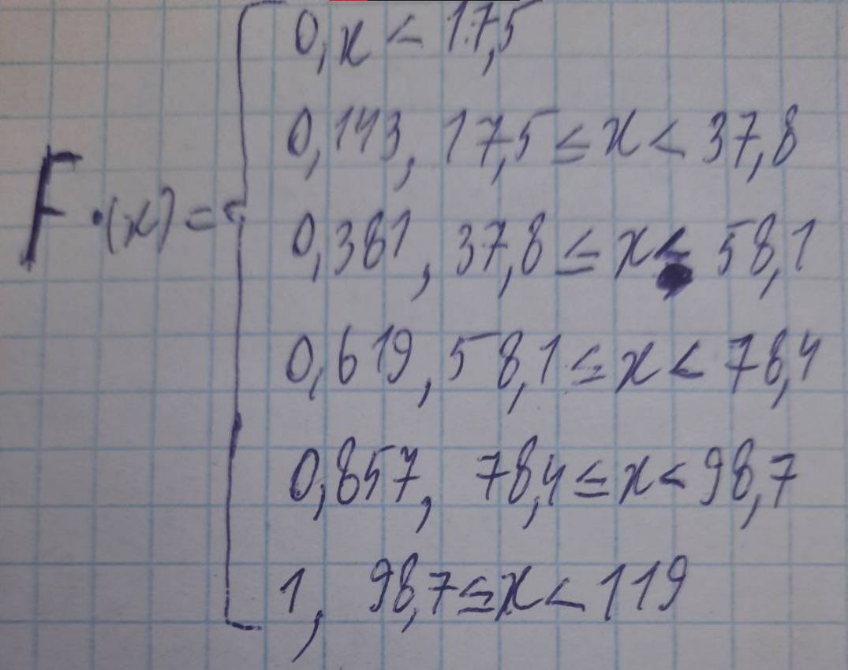
Вариационный ряд
17.5 | 18.5 | 35 | 40 | 43.5 | 43.5 | 46 | 50 | 62.4 | 68 | 70 | 72 | 75 | 84 | 90.5 | 94 | 96 | 97.5 | 100 | 108 | 119

Частотный ряд
17.5 | 18.5 | 35 | 40 | 43.5 | 46 | 50 | 62.4 | 68 | 70 | 72 | 75 | 84 | 90.5 | 94 | 96 | 97.5 | 100 | 108 | 119 | Xi
1 | 1 | 1 | 1 | 2 | 1 | 1 | 1 | 1 | 1 | 1 | 1 | 1 | 1 | 1 | 1 | 1 | 1 | 1 | 1 | Ni
0.047619047619 | 0.047619047619 | 0.047619047619 | 0.047619047619 | 0.095238095238 | 0.047619047619 | 0.047619047619 | 0.047619047619 | 0.047619047619 | 0.047619047619 | 0.047619047619 | 0.047619047619 | 0.047619047619 | 0.047619047619 | 0.047619047619 | 0.047619047619 | 0.047619047619 | 0.047619047619 | 0.047619047619 | 0.047619047619 | Wi

Xmin | 17.5
Xmax | 119
Размах | 101.5
k | 5.390 | 5
h | 20.300

Интервальный ряд
17.500 | 37.800 | 37.800 | 58.100 | 58.100 | 78.400 | 78.400 | 98.700 | 98.700 | 119.000
3 |  | 5 |  | 5 |  | 5 |  | 3

Дискретный вариационный ряд
27.65 | 47.95 | 68.25 | 88.55 | 108.85 | Xi |  | 82.95 | 239.75 | 341.25 | 442.75 | 326.55 | 68.25
3 | 5 | 5 | 5 | 3 | Ni
0.143 | 0.238 | 0.238 | 0.238 | 0.143 | Wi
0.143 | 0.381 | 0.619 | 0.857 | 1.000 | Wn
Полигон
Гистограмма

Задание №2
выборочное среднее(Mx) | 68.114 | Частотный ряд
мода(Mo) | 43.5 | 17.5 | 18.5 | 35 | 40 | 43.5 | 46 | 50 | 62.4 | 68 | 70 | 72 | 75 | 84 | 90.5 | 94 | 96 | 97.5 | 100 | 108 | 119 | Xi
медиана(Me) | 71 | 1 | 1 | 1 | 1 | 2 | 1 | 1 | 1 | 1 | 1 | 1 | 1 | 1 | 1 | 1 | 1 | 1 | 1 | 1 | 1 | Ni
размах | 101.5
абсолютное отклонение(0) | 72.5
коэффициент вариации(V) | 106.43875839
дисперсия(Dx) | 98.591 |  |  |  |  |  | 4.0555555556
Q(x) | 10.174508762 |  | M(x)
отклонение стандартное | 9.9293038427 | Точное: | 0.9 | 0.95 | 0.99
сумма xi | 1386.9 |  | 42,335<a<94,543 | 37,438<a<99,44 | 29,908<a<106,97
 |  | Грубое: | 68.439 |  |  |  | 44 | 62 | 80 | 98.5

 |  |  |  |  |  |  | 98.5910748
 |  |  |  | 68.438888889 |  |  | 9.9293038427

 |  |  |  |  |  |  |  |  |  | 37.590473715 | 98.637526285

